cum_vola_A
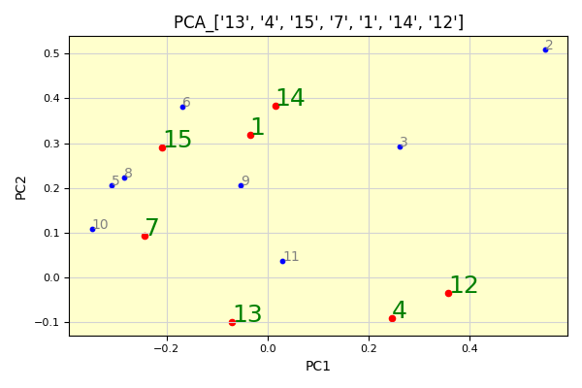
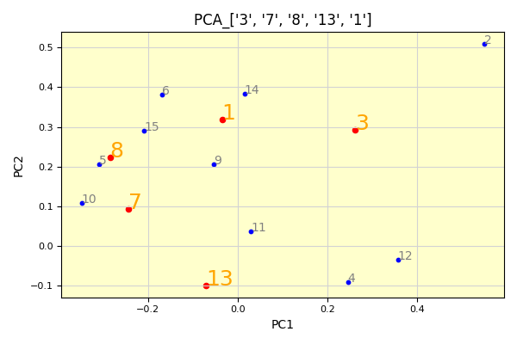
SQN權益比較圖 | SectionA__累積損益數據_最佳SQN圖 | Section_A2D_每日波動數據_最佳SQN圖
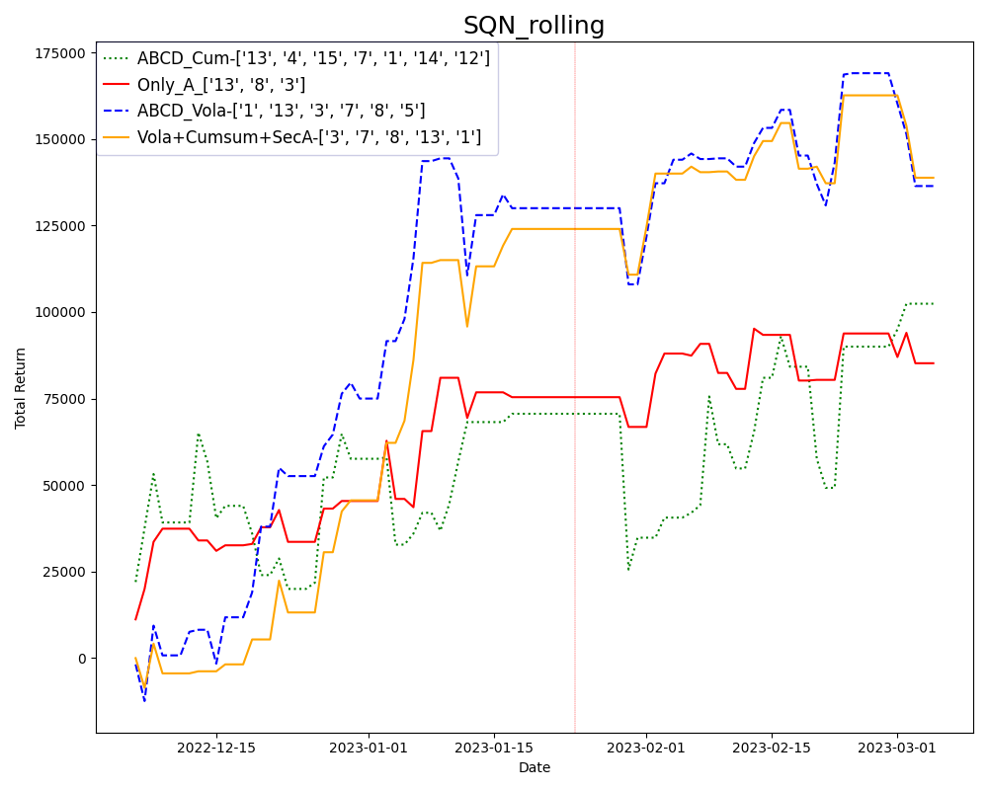
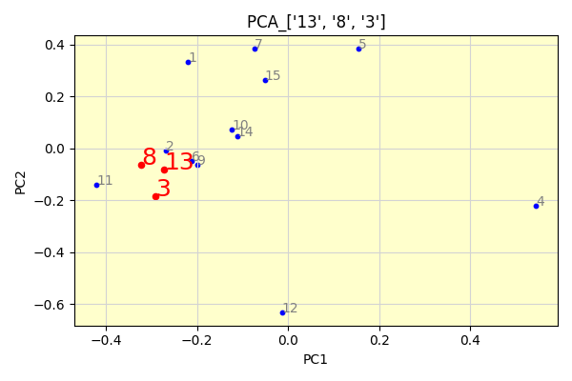
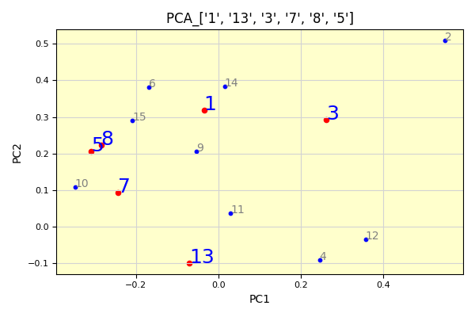

Section_A2D_累積損益數據_最佳SQN圖 | SecA+A2D波動+A2D累積_數據最佳SQN圖

PCA_Tsne_Umap_cumcum
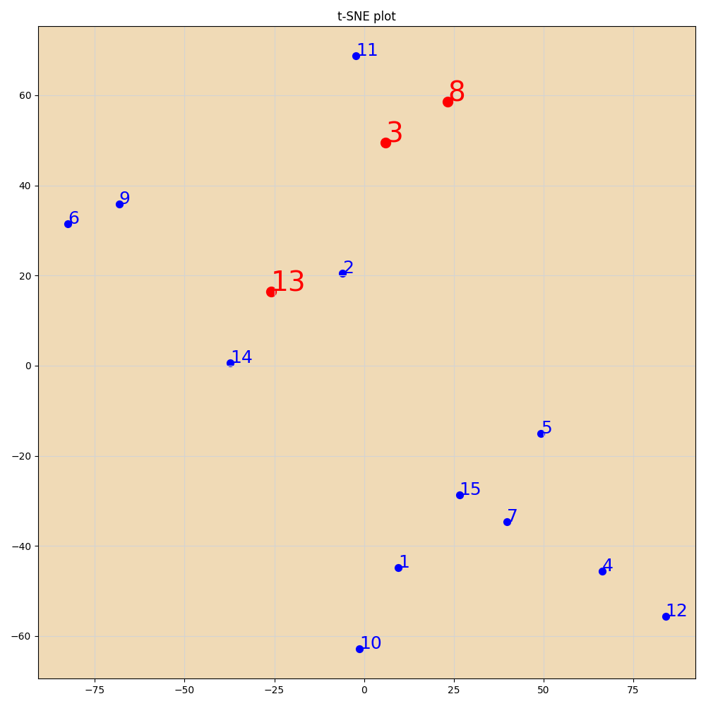

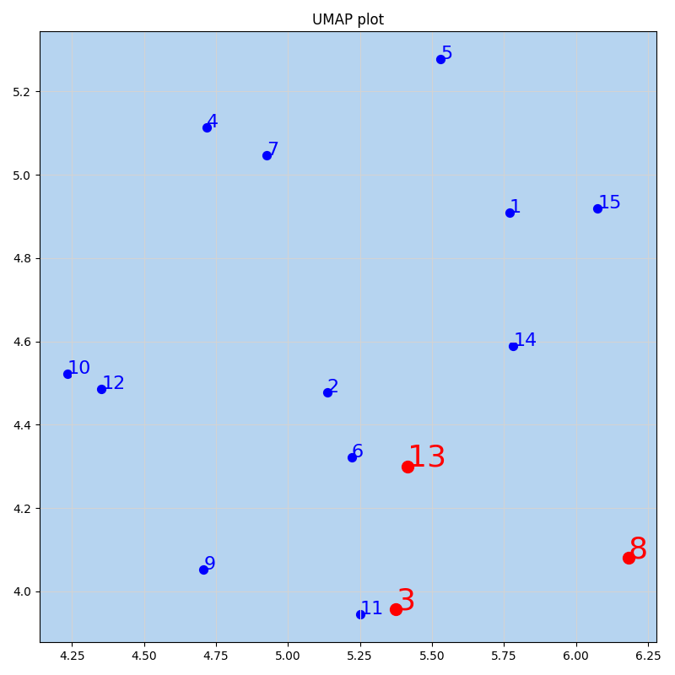
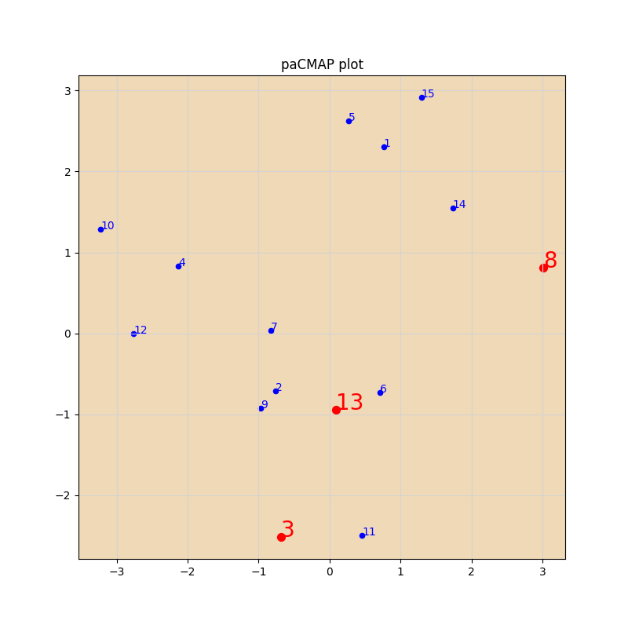

PCA_Tsne_Umap
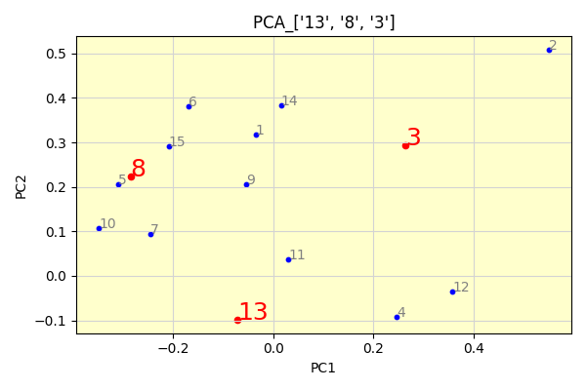
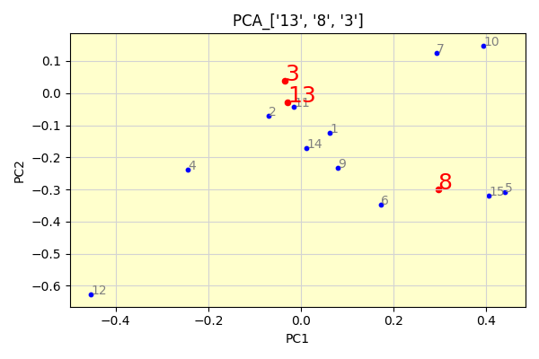
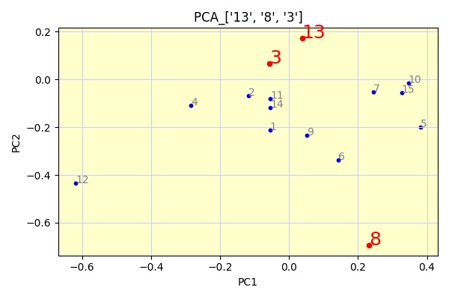

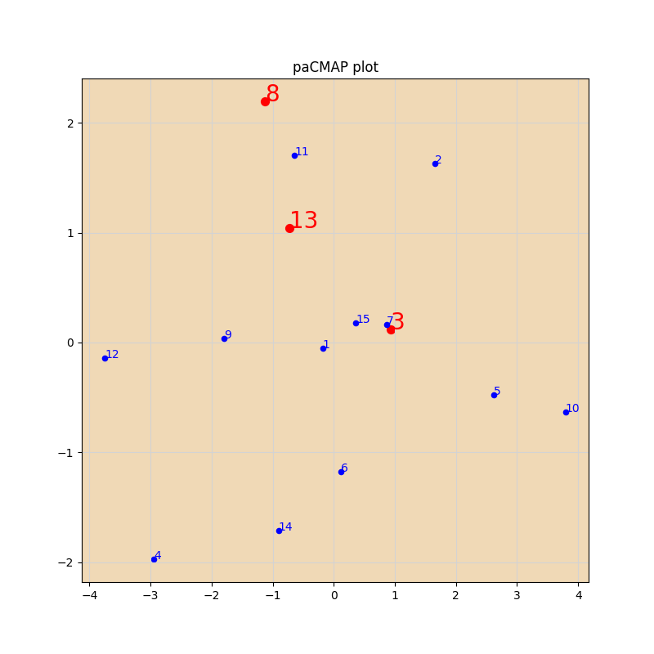
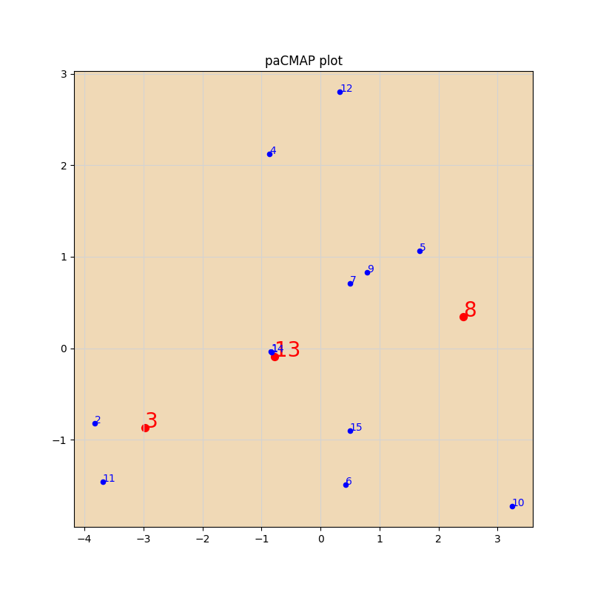
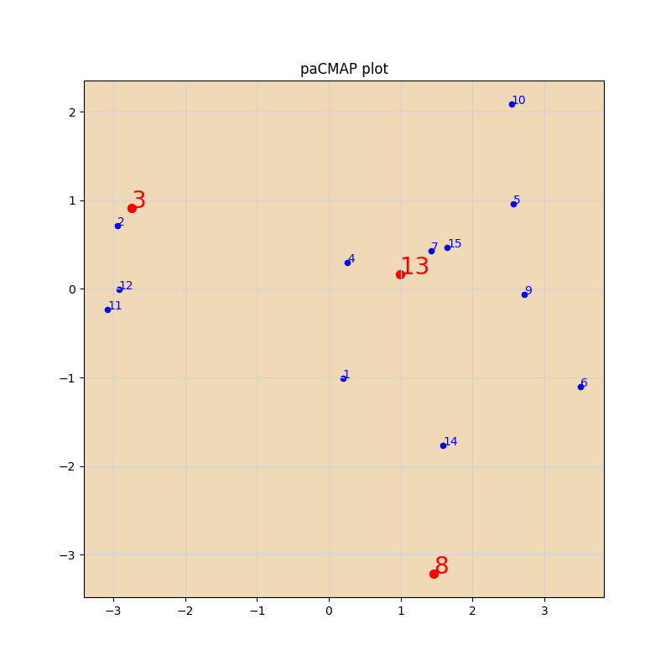

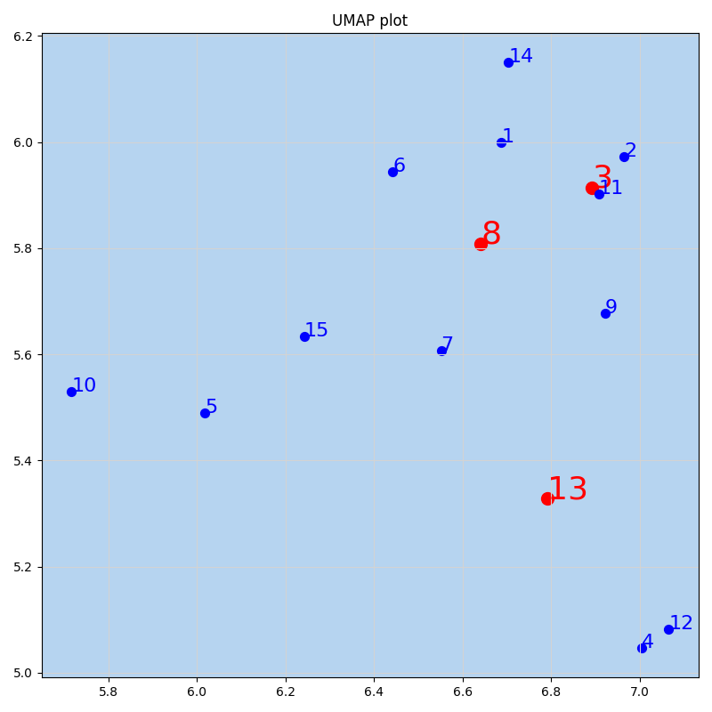
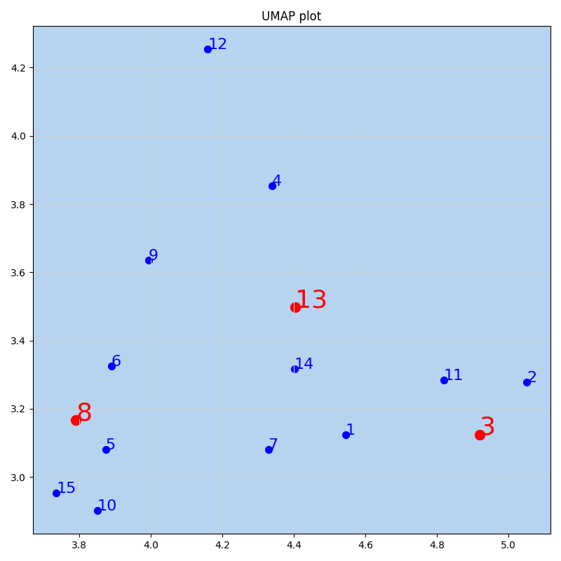
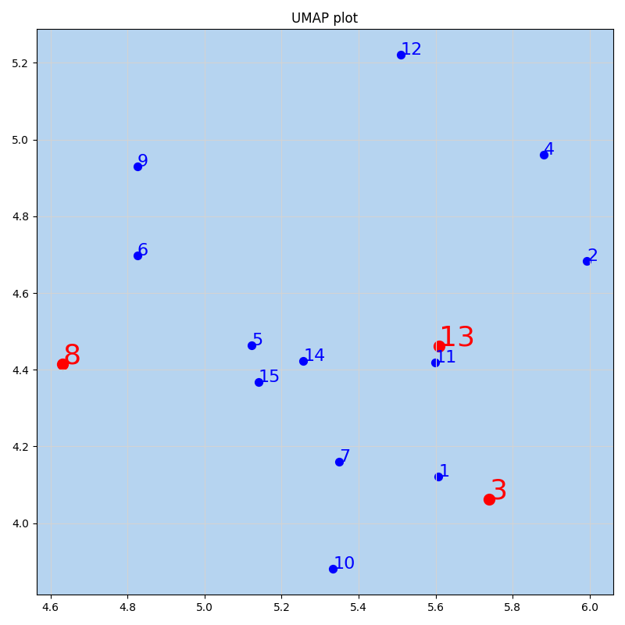

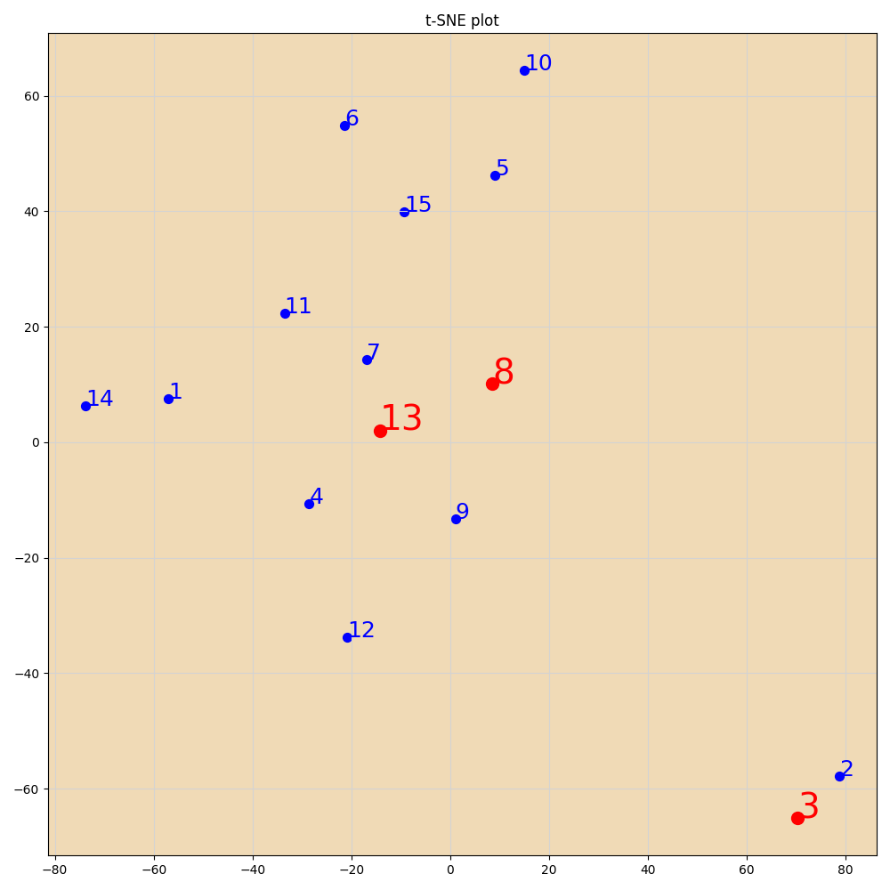
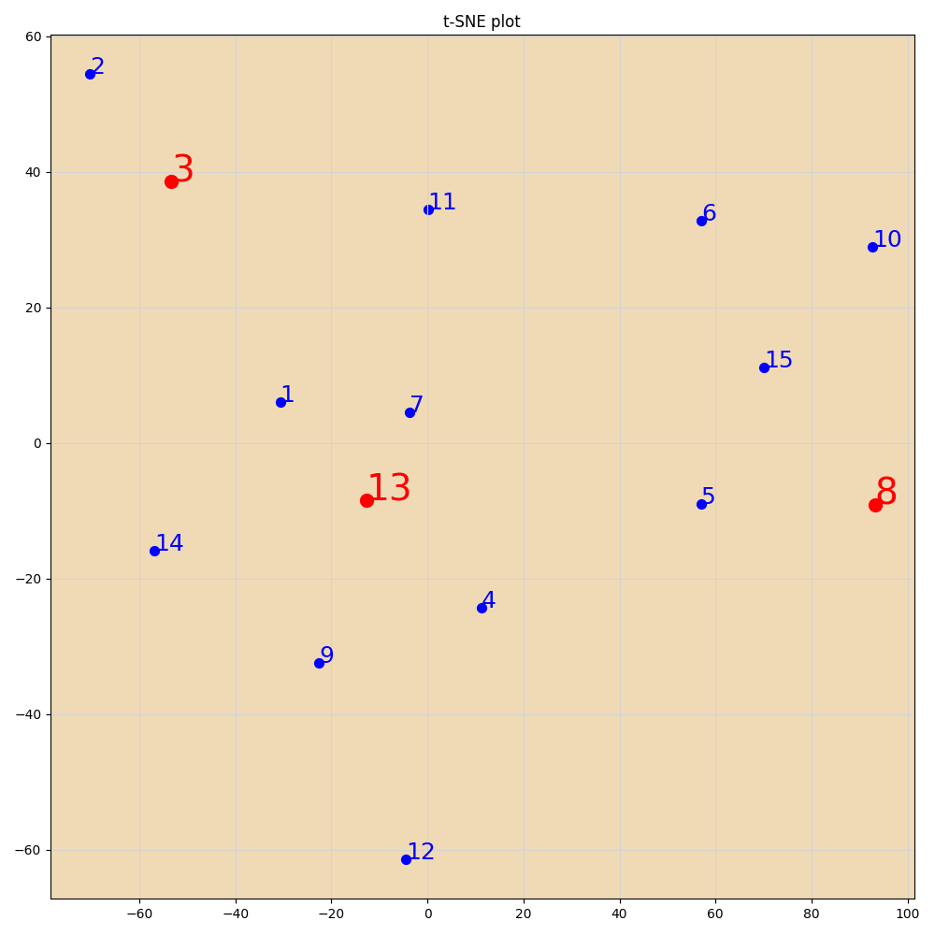
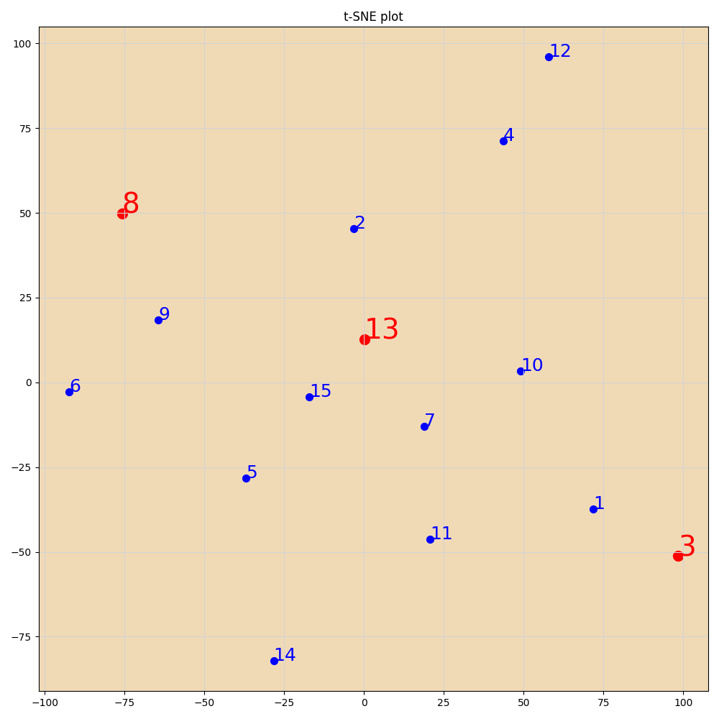

PCA
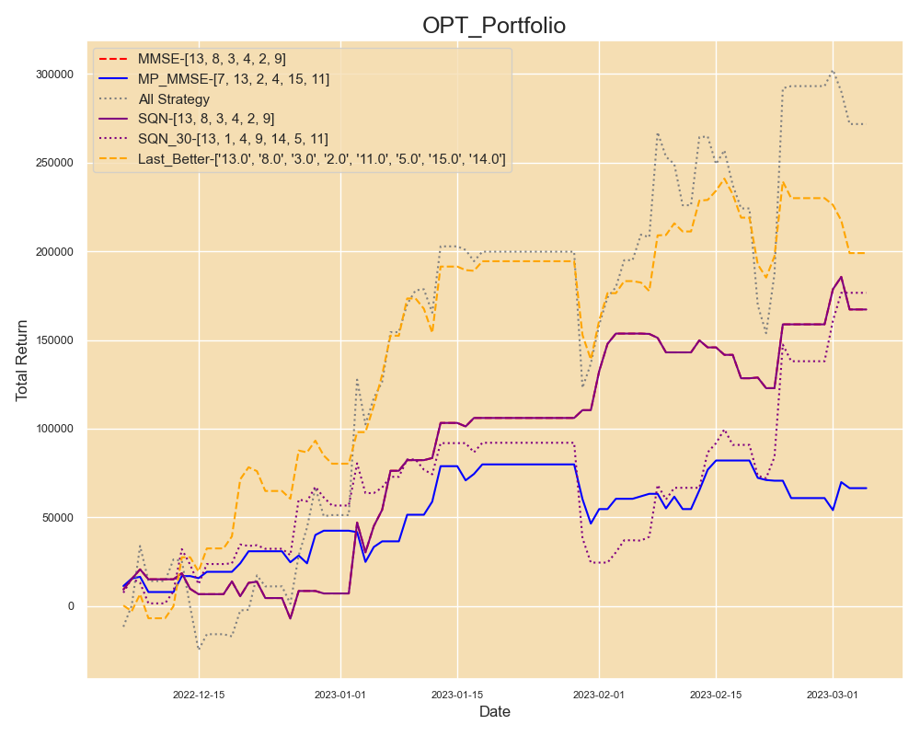
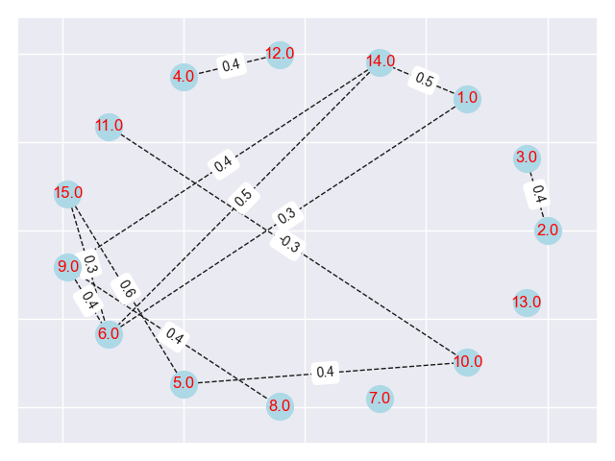
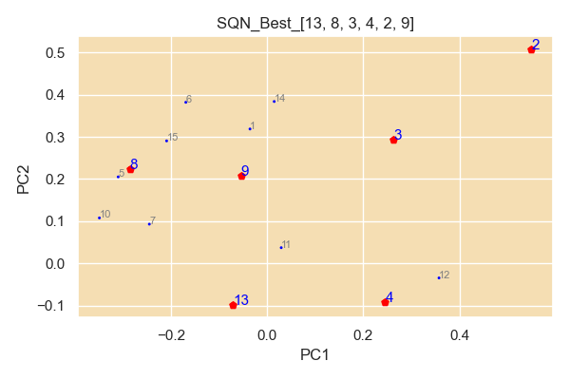
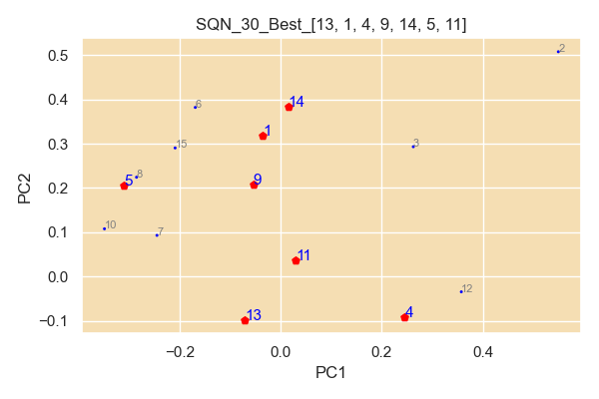
num | filename
13 | TWF.FITX HOT MR_Strategy_Output; AX0312-28K-80P-12Y-127 4449-103 策略回測績效報告.xls
8 | TWF.FITX HOT MR_Strategy_Output; 221225-34K-5y-40P-151 4707-53 策略回測績效報告.xls
3 | TWF.FITX HOT MR_Strategy_Output; 220829-17k-15Y-30-45P-NLS-72 1113-32 策略回測績效報告.xls
4 | TWF.FITX HOT MR_Strategy_Output; 220903-17K-1.5Y-30-40P-SP-NLS-Nbar-116 807-57 策略回測績效報告.xls
2 | TWF.FITX HOT 220820-17k-20-40p-sp-NLS-nbar-151 1286-68; MR_Strategy_Output 策略回測績效報告.xls
9 | TWF.FITX HOT MR_Strategy_Output; 221225-34K-5y-40P-151 8312-5 策略回測績效報告.xls

SQN Optimal
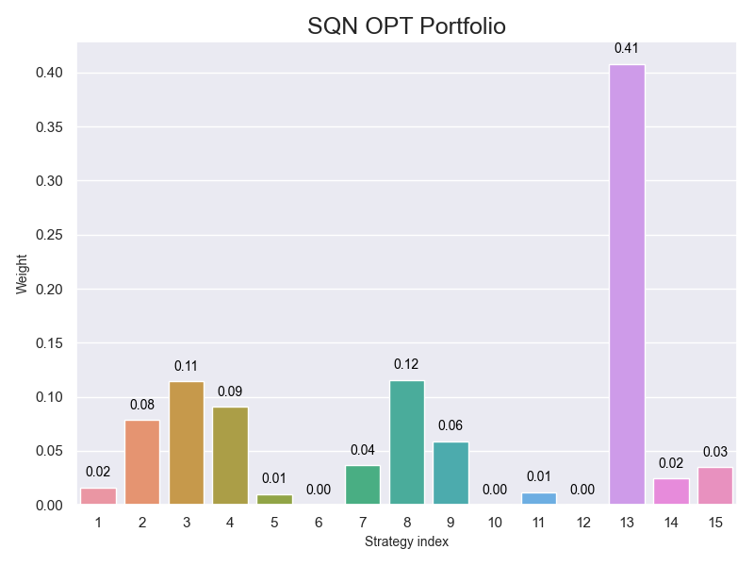
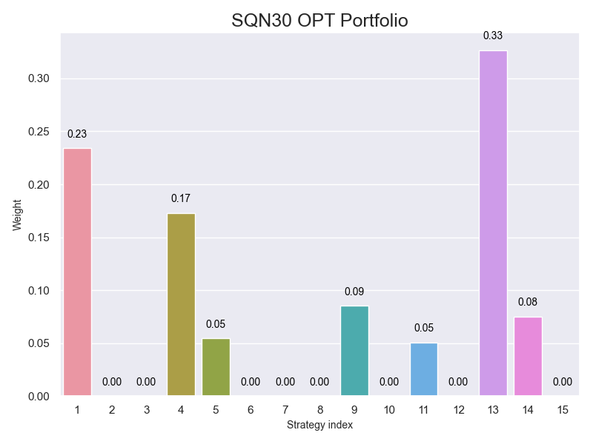

MMSE Optimal Bar
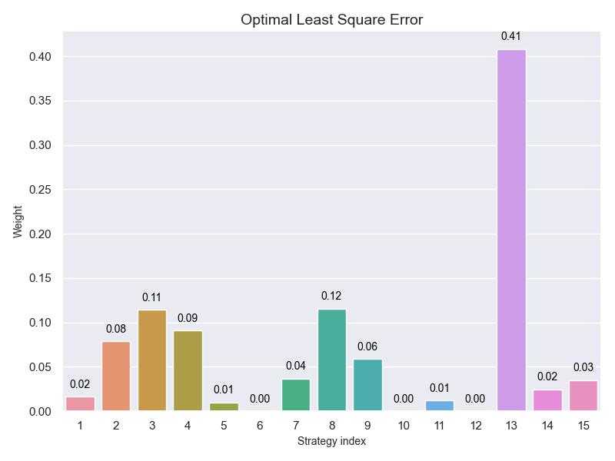

HeatMap
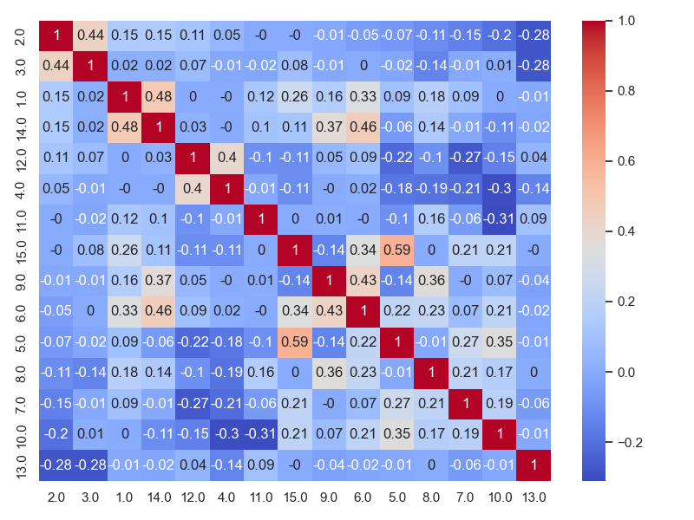

MP_MMSE
